功能&逻辑
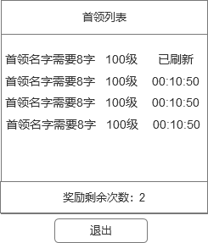
首领挑战玩法

 | 功能入口 |  |  |  |  | 首领挑战基本规则
 |  |  |  |  |  | 1.设计目的是什么
 | 1.主界面点击【首领挑战】图标进入 |  |  |  |  | ▶ | 提供快速定位首领，获得装备、材料的途径。
 | 2.进入本界面时，默认显示【野外首领】页签 |  |  |  |  | ▶ | 间接引起抢夺怪物。
 | 3.当有玩家勾选的提示首领刷新/存活时，系统有红点提示 |  |  |  |  | 2.解锁方式
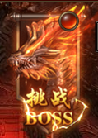
 |  |  |  |  |  | ▶ | 玩家到达指定角色等级和转生等级后开放。
 |  |  |  |  |  | 3.基本规则
 |  |  |  |  |  | ▶ | 首领挑战的野外首领和精英首领，都是野外的BOSS。有一定的刷新时间。
 |  |  |  |  |  | ▶ | 野外首领的显示是根据地图所属来展示的。
 |  |  |  |  |  | ▶ | 掉落读表，一个大地图的掉落一致。
 |  |  |  |  |  | ▶ | 精英首领的掉落更高一些。
 |  |  |  |  |  | 4.数值节奏
 |  |  |  |  |  | ▶ | 所有怪物和BOSS，在开放的时候，都可以打得过，只是快慢的区别。
 |  | 参考图标
 | 野外首领【当前为示例】
1

2
3
4

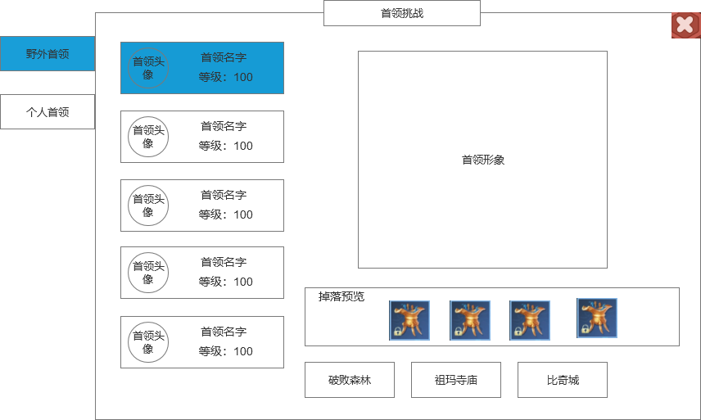
 |  |  | 1 | 页签名称 | 1 | 页签名称
 |  |  | ▶ | 显示功能名称 | ▶ | 显示功能名称
 |  |  | 2 | 功能页签 | 2 | 功能页签
 |  |  | ▶ | 【首领挑战】、【个人挑战】，两个页签。 | ▶ | 【首领挑战】、【个人挑战】，两个页签。
 |  |  | ▶ | 需要选中效果。 | ▶ | 需要选中效果。

 |  |  | 3 | 怪物页签显示 | 3 | 怪物页签显示
 |  |  | ▶ | 需要显示怪物的头像、名称和等级 | ▶ | 需要显示怪物的头像、名称和等级
 |  |  | ▶ | 选中怪物时有选中效果 | ▶ | 选中怪物时有选中效果
 |  |  | ▶ | 选中怪物后，右边的模型和掉落预览及背景跟随变化 | ▶ | 选中怪物后，右边的模型和掉落预览及背景跟随变化
 |  |  | ▶ | 需有上下滑动效果 | ▶ | 需有上下滑动效果

 |  |  | 4 | 显示怪物模型信息 | 4 | 显示怪物模型信息
 |  |  | ▶ | 显示怪物的模型信息，模型随选中状态变化 | ▶ | 显示怪物的模型信息，模型随选中状态变化

 |  |  | 5 | 掉落预览 | 5 | 掉落预览
 |  |  | ▶ | 需要展示掉落的图标。 | ▶ | 需要展示掉落的图标。
 |  |  |  | 如果配置数量超出后，可以左右滑动。 |  | 如果配置数量超出后，可以左右滑动。

 |  |  | 6 | 怪物所在场景列表 | 6 | 怪物所在场景列表
 |  |  | ▶ | 点击可进入到对应的地图，并且自动寻路到对应位置 | ▶ | 点击可进入到对应的地图，并且自动寻路到对应位置
 |  |  | ▶ | 显示场景名称 | ▶ | 显示场景名称
 |  |  |  |  | ▶ | 如果不满足进入地图的条件，则提示“需要XXX条件才能进入此地图！”
5

6

 | 个人首领【当前为示例】
2
3
1
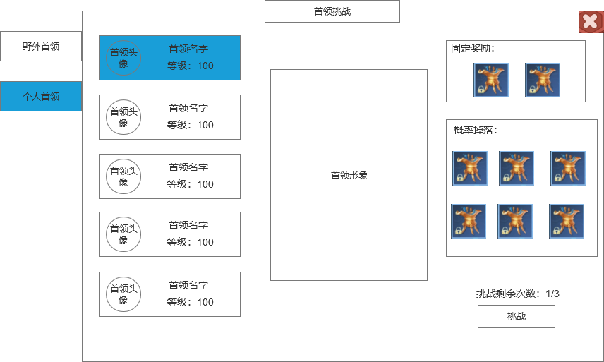
 |  |  |  |  |  | 1.页签名称
 |  |  | 1.页签名称 |  |  | ▶ | 显示对应的页签名称
 |  |  | ▶ | 显示对应的页签名称
 |  |  |  |  |  | 2.首领信息
 |  |  | 2.首领信息 |  |  | ▶ | 显示当前选择的首领头像、名字、等级信息
 |  |  | ▶ | 显示当前选择的首领头像、名字、等级信息 |  | ▶ | 需要有选中效果。
 |  |  | ▶ | 需要有选中效果。 |  | 3.首领模型
 |  |  | 3.首领模型 |  |  | ▶ | 显示选中首领的模型
4
 |  |  | ▶ | 显示选中首领的模型 |  | 4.固定奖励
 |  |  | 4.固定奖励 |  |  | ▶ | 展示页签内对应的固定奖励
 |  |  | ▶ | 展示页签内对应的固定奖励 |  | ▶ | 奖励最多3个
 |  |  | ▶ | 奖励最多3个
5
 |  |  |  |  |  | 5.概率掉落奖励
 |  |  | 5.概率掉落奖励 |  |  | ▶ | 展示页签内对应的掉落预览
 |  |  | ▶ | 展示页签内对应的掉落预览 |  | ▶ | 道具数量多可支持上下滑动
 |  |  | ▶ | 道具数量多可支持上下滑动 |  | 6.挑战状态信息
 |  |  | 6.挑战状态信息 |  |  | ▶ | 根据配置显示进入次数消耗。
 |  |  | ▶ | 根据配置显示进入次数消耗。 |  | ▶ | 挑战次数：每天刷新3次挑战次数，次数所有BOSS共享。
 |  |  | ▶ | 挑战次数：每天刷新3次挑战次数，次数所有BOSS共享。 |  | ▶ | 点击挑战按钮。传送到指定地图，并向首领自动寻路、自动战斗。
 |  |  | ▶ | 点击挑战按钮。传送到指定地图，并向首领自动寻路、自动战斗。 |  | ▶ | 如果次数已经用完，点击挑战提示“今日挑战次数已用完！”
 |  |  | ▶ | 如果次数已经用完，点击挑战提示“今日挑战次数已用完！” |  | ▶ | 若未达到挑战该个人首领条件，则不显示次数和挑战按钮，该区域显示挑战条件：xx级解锁
6
 |  |  | ▶ | 若未达到挑战该个人首领条件，则不显示次数和挑战按钮，该区域显示挑战条件：xx级解锁

 |  | 个人副本内左框界面【当前为示例】
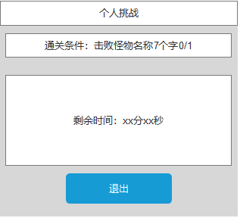

 | 异兽岛【当前为示例】

2
3
1
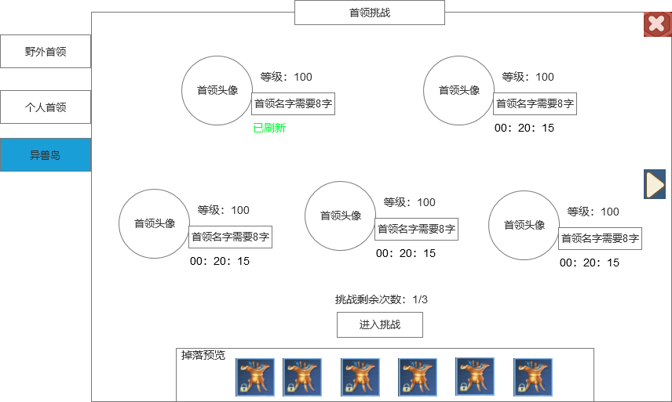
 |  |  |  |  |  | 1.页签名称
 |  |  | 1.页签名称 |  |  | ▶ | 显示对应的页签名称
 |  |  | ▶ | 显示对应的页签名称 |  | 2.背景图
 |  |  | 2.背景图 |  |  | ▶ | 需要有一张大的背景底图，符合功能
 |  |  | ▶ | 需要有一张大的背景底图，符合功能 |  | 3.首领信息
 |  |  | 3.首领信息 |  |  | ▶ | 显示当前选择的首领头像、名字、等级信息
 |  |  | ▶ | 显示当前选择的首领头像、名字、等级信息 |  | ▶ | 需要显示首领的刷新倒计时
 |  |  | ▶ | 需要显示首领的刷新倒计时 |  | ▶ | 每页显示5个BOSS
 |  |  | ▶ | 每页显示5个BOSS |  | 4.切页箭头
 |  |  | 4.切页箭头 |  |  | ▶ | 点击可以切换到下一页
 |  |  | ▶ | 点击可以切换到下一页
4
 |  |  |  |  |  | 5.掉落奖励
 |  |  | 5.掉落奖励 |  |  | ▶ | 展示页签内对应的掉落预览
 |  |  | ▶ | 展示页签内对应的掉落预览 |  | ▶ | 道具数量多可支持左右滑动
 |  |  | ▶ | 道具数量多可支持左右滑动
 |  |  |  |  |  | 6.挑战状态信息
 |  |  | 6.挑战状态信息 |  |  | ▶ | 根据配置显示进入次数消耗。
6
 |  |  | ▶ | 根据配置显示进入次数消耗。 |  | ▶ | 挑战次数：每天刷新X次挑战次数。
 |  |  | ▶ | 挑战次数：每天刷新X次挑战次数。 |  | ▶ | 点击挑战按钮。传送到指定地图，并向首领自动寻路、自动战斗。
 |  |  | ▶ | 点击挑战按钮。传送到指定地图，并向首领自动寻路、自动战斗。 |  | ▶ | 如果次数已经用完，点击挑战提示“今日挑战次数已用完！”
 |  |  | ▶ | 如果次数已经用完，点击挑战提示“今日挑战次数已用完！”

5

 |  | 异兽岛副本内左框界面【当前为示例】

参考图
